Chi tiết địa chất
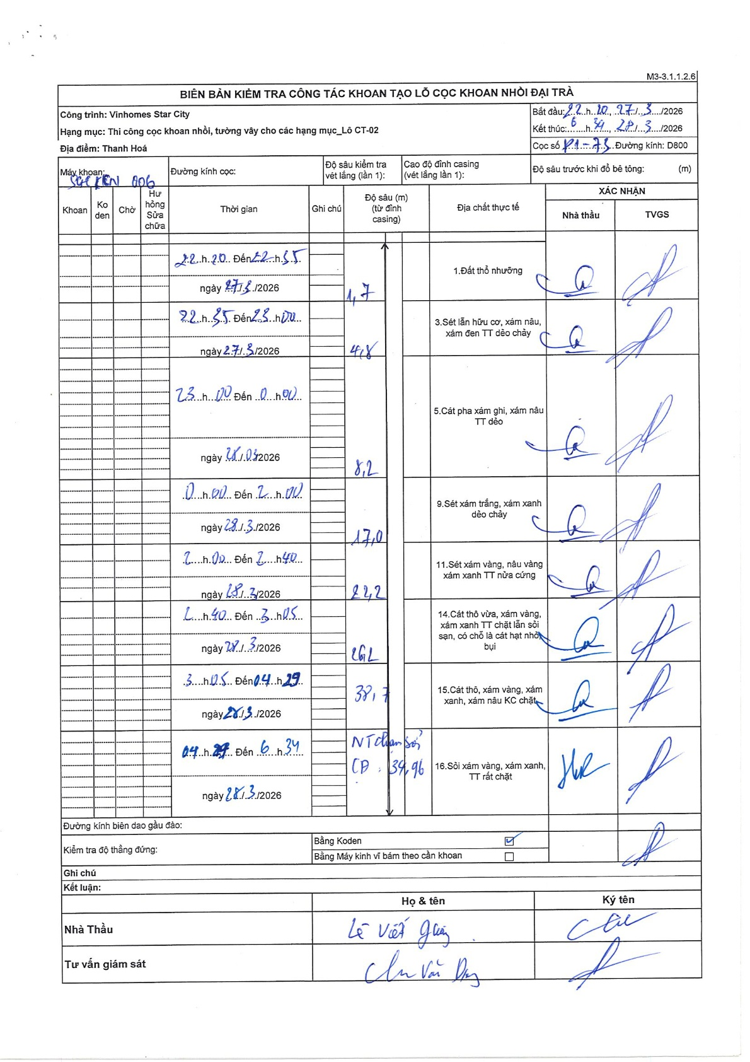
Dự án | Star City Thanh Hóa
Hạng mục | Thi công cọc khoan nhồi, tường vây cho các hạng mục_Lô CT-02
Tên bộ phận | Thi công cọc khoan nhồi
Số hiệu cọc | P1-73
Tên Máy khoan | SGC-KCN0006
Đường kính | D800
Bắt đầu thi công | 22:20 27/03/2026
Kết thúc thi công | 06:34 28/03/2026

Địa chất TT | Đường kính | Mô tả lớp thiết kế | Từ (h) | Đến (h) | Cao độ từ | Cao độ đến | T.Gian (h) | Dài (m) | V (m/h) | Ghi chú
Đất thổ nhưỡng | D800 | Đất thổ nhưỡng | 22:20 27/03/2026 | 22:55 27/03/2026 | 0 | -1.7 | 0.58 | 1.7 | 2.91
2 | D800 | Sét lẫn hữu cơ, xám nâu, xám đen TT dẻo chảy | 22:55 27/03/2026 | 23:00 27/03/2026 | -1.7 | -4.8 | 0.08 | 3.1 | 37.2
3 | D800 | Cát pha xám ghi, xám nâu TT dẻo | 23:00 27/03/2026 | 00:00 28/03/2026 | -4.8 | -8.2 | 1 | 3.4 | 3.4
4 | D800 | Sét xám trắng, xám xanh dẻo chảy | 00:00 28/03/2026 | 02:00 28/03/2026 | -8.2 | -17 | 2 | 8.8 | 4.4
5 | D800 | Sét xám vàng, nâu vàng xám xanh TT nửa cứng | 02:00 28/03/2026 | 02:40 28/03/2026 | -17 | -22.2 | 0.67 | 5.2 | 7.8
6 | D800 | Cát thô vừa, xám vàng, xám xanh TT chặt lẫn sỏi sạn, có chỗ là cát hạt nhỏ bụi | 02:40 28/03/2026 | 03:05 28/03/2026 | -22.2 | -26.2 | 0.42 | 4 | 9.6
7 | D800 | Cát thô, xám vàng, xám xanh, xám nâu KC chặt | 03:05 28/03/2026 | 04:29 28/03/2026 | -26.2 | -38.7 | 1.4 | 12.5 | 8.93
8 | D800 | Sỏi xám vàng, xám xanh, TT rất chặt | 04:29 28/03/2026 | 06:34 28/03/2026 | -38.7 | -39.96 | 2.08 | 1.26 | 0.6

ẢNH BIÊN BẢN GỐC

